Mėnesio_išlaidos
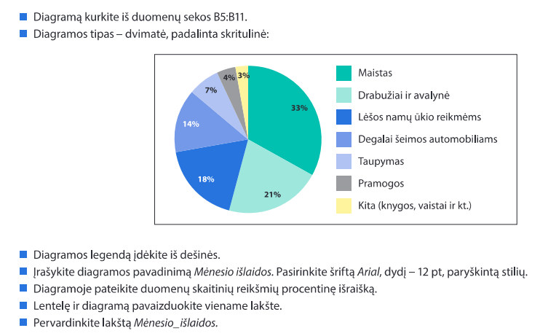
Šeimos mėnesio išlaidos

Išlaidų rūšis | Pinigų suma, išleista per mėnesį
Maistas | 1067
Rūbai, avalynė | 678
Lėšos namų ūkio reikmėms | 566
Degalai šeimos automobiliams | 450
Taupymas | 232
Pramogos | 128
Kita (knygos, vaistai ir pan.) | 79

Mėnesio išlaidos

Dailės studija
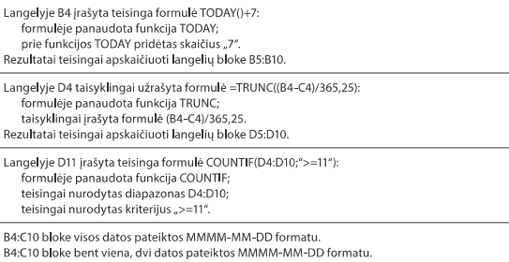
Dailės studija

Vaiko vardas, pavardė | Dabartinė data | Gimimo metai | Amžius
Agnė Monikaitė | 2026-05-21 | 2003-09-22 | 22.66
Valius Petraitis | 2026-05-21 | 2001-03-02 | 25.21
Simonas Kazaitis | 2026-05-21 | 2000-09-24 | 25.65
Eglė Jonikaitė | 2026-05-21 | 2006-03-21 | 20.16
Morta Pranaitė | 2026-05-21 | 2002-09-26 | 23.64
Pijus Simonaitis | 2026-05-21 | 2004-05-04 | 22.04
Gytis Darėnas | 2026-05-21 | 2002-02-22 | 24.24
Skaičius grupėje |  |  | 7

Temperatūra
Lapkričio mėnesio vidutinė oro temperatūra

 | Pirmadienis | Antradienis | Trečiadienis | Ketvirtadienis | Penktadienis | Šeštadienis | Sekmadienis
1 savaitė |  | 7.5 | 6.9 | 7.3 | 7.1 | 5.9 | 6.4
2 savaitė | 7.1 | 5.4 | 6.6 | 6.3 | 7.5 | 5.6 | 3.7
3 savaitė | 1.1 | 0.1 | -1.7 | -1.3 | 1.1 | 0.5 | -1.1
4 savaitė | 0.2 | -0.3 | 0 | -1.3 | -5.3 | -4.2 | -3.3
5 savaitė | -2.3 | 2.6 | -2.4

Lapkričio oro temperatūros analizė

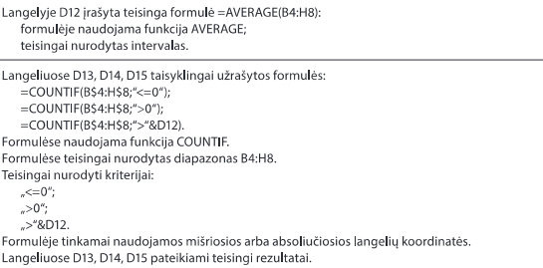
Bendras mėnesio tempertūros vidutinių reikšmių vidurkis |  |  | 2.2
Dienų, kurių vidutinė oro temperatūra žemesnė už nulį (arba lygi nuliui), skaičius |  |  | 11
Dienų, kurių vidutinė oro temperatūra aukštesnė už nulį, skaičius |  |  | 19
Dienų, kurių vidutinė oro temperatūra buvo didesnė nei bendras vidurkis, skaičius |  |  | 14

Valiutos keitimai
Nacionalinės valiutos keitimas

Datų ribos
2017-01-01
2017-02-01

Atsiskaitymo už prekes ir paslaugas data | Valiuta, kuria atsiskaitoma
2017-01-21 | Nacionaline valiuta
2016-09-12 | Nacionaline valiuta ir euras
2016-12-31 | Nacionaline valiuta ir euras
2016-11-06 | Nacionaline valiuta ir euras
2017-02-08 | Nacionaline valiuta
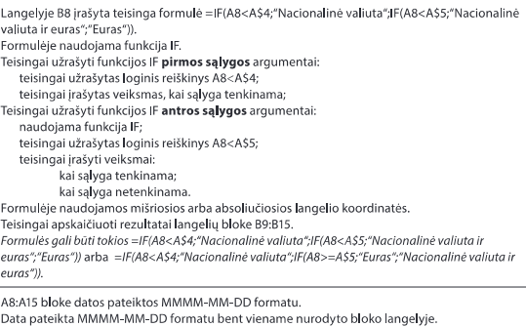
2017-01-31 | Nacionaline valiuta
2017-02-01 | Nacionaline valiuta
2017-01-01 | Nacionaline valiuta ir euras

Krepšinio mokykla
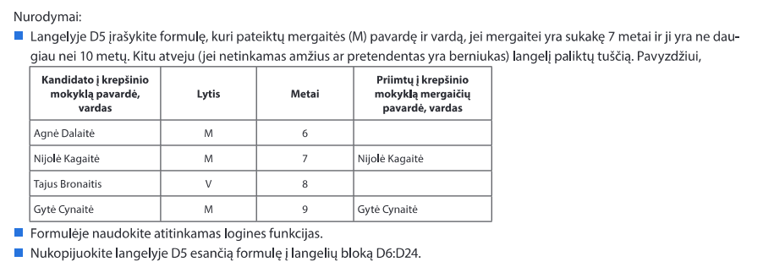
Mergaičių, norinčių mokytis krepšinio mokykloje, sąrašas

Visų vaikų sąrašas
Kandidato į krepšinio mokyklą pavardė, vardas | Lytis | Metai | Priimtų į krepšinio mokyklą mergaičių pavardė, vardas
Agnė Dalaitė | M | 6
Nijolė Kagaitė | M | 7 | Nijolė Kagaitė
Tajus Bronaitis | V | 8
Gytė Cynaitė | M | 9 | Gytė Cynaitė
Morkus Dalijus | V | 7
Rita Nanaitė | M | 6
Aurimas Markus | V | 7
Kazys Pranaitis | V | 8
Birutė Vaikauskaitė | M | 12 | Birutė Vaikauskaitė
Vytas Keltis | V | 8
Simona Brazaitė | M | 9 | Simona Brazaitė
Paulius Biržiškis | V | 7
Marius Orlovas | V | 6
Valentina Karenaitė | M | 11 | Valentina Karenaitė
Kotryna Balinska | M | 10 | Kotryna Balinska
Viltė Stonytė | M | 8 | Viltė Stonytė
Viktoras Galovas | V | 9
Saulius Makys | V | 7
Valė Gelonytė | M | 9 | Valė Gelonytė
Izabelė Maiksytė | M | 6

Kelionės
Kelionių sąrašas

Kelionės pavadinimas | Kelionės laikas | Kelionės transportas | Tinka ar netinka kelionė
Įspūdingieji Norvegijos fiordai | Vasara | Keltas | Kelionė tinka
Žaviosios Suomijos pelkės | Pavasaris | Keltas | Kelionė tinka
Kelionė į Švediją pas Kalėdų Senelį | Žiema | Keltas | Kelionė netinka
Smėlėtoji Ispanija | Pavasaris | Lėktuvas | Kelionė netinka
Pasakų keliais Danijoje | Ruduo | Autobusas | Kelionė tinka
Didinga Lietuvos praeitis | Vasara | Autobusas | Kelionė tinka
Saulėtoji Italija | Pavasaris | Lėktuvas | Kelionė netinka
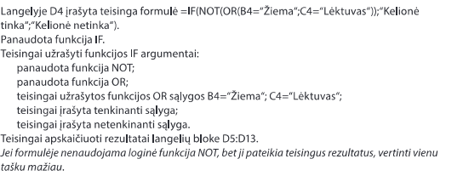
Svetingoji Graikija | Vasara | Autobusas | Kelionė tinka
Vokietijos miestai | Žiema | Autobusas | Kelionė netinka
Senoji Italijos architektūra | Žiema | Lėktuvas | Kelionė netinka

Rungtynės
1 lentelė. Gimnazistų 100-o m. bėgimo rungtynės

Klasė, kurioje mokosi gimnazistas | Gimnazisto surinkti taškai
11 | 65
11 | 34
12 | 34
12 | 72
11 | 66
11 | 60
12 | 56
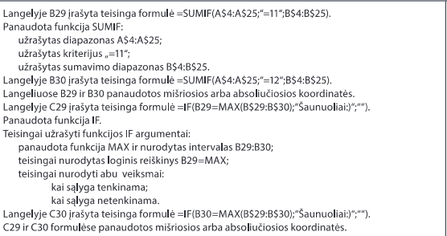
11 | 87
11 | 56
11 | 99
11 | 88
12 | 43
12 | 85
12 | 22
11 | 12
12 | 90
12 | 89
12 | 34
11 | 12
12 | 78
11 | 65
12 | 90

2 lentelė. Rungtynių rezultatai
Klasė | Surinkti taškai | Laimėtojai
11 | 644
12 | 693 | Saunuoliai:)

Perskaitytos Knygos
10-12 klasių perskaitytų knygų suvestinė

Kiek kiekviena klasė perskaitė knygų:
10 | 218
11 | 185
12 | 167
Kiek skirtingų pavadinimų knygų perskaitė kiekviena klasė:
10 | 32
11 | 24
12 | 16

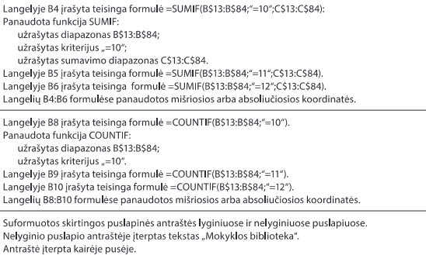
Knygos autorius ir pavadinimas | Klasė | Perskaitytų knygų skaičius, vnt.
Adams Douglas. Keliautojo kosmostopu vadovas po galaktiką | 10 | 5
Aistis, Jonas. Eilėraščiai | 11 | 11
Aputis Juozas. Novelės | 12 | 13
Bach Richard. Džonatanas. Livingstonas žuvėdra | 10 | 9
Balzac, Honore de. Tėvas Gorijo | 11 | 12
Baranauskas, Antanas. Anykščių šilelis | 11 | 10
Biliūnas, Jonas. Apsakymai. Liūdna pasaka | 11 | 6
Bradbury Ray. Marso kronikos | 10 | 6
Broger Achim (Achimas Briogeris). Tu man patinki | 10 | 7
Brontė Šarlota. Džeinė Eir | 10 | 9
Bubnys Vytautas. Anoj pusėj | 10 | 3
Cervantes Saavedra, Miguel de. Don Kichotas | 11 | 4
Donelaitis, Kristijonas. Metai | 11 | 17
Dostojevskis, Fiodoras. Nusikaltimas ir bausmė | 11 | 2
Dž. Deividas Selindžeris. Rugiuose prie bedugnės | 10 | 8
Goethe, Johann Wolfgang. Faustas | 11 | 4
Goldingas Viljamas Musių valdovas | 10 | 5
Granauskas Romualdas. Gyvenimas po klevu | 10 | 8
Grinas Aleksandras. Raudonos burės | 10 | 8
Grušas Juozas. Barbora Radvilaitė | 12 | 12
Guliakovskis Jevgenijus. Miglų sezonas | 10 | 4
Hardis Tomas. Tesė d’Erbervilių giminės | 10 | 6
Hašekas Jaroslavas. Šauniojo kareivio Šveiko nuotykiai | 10 | 4
Homeras. Odisėja. Iliada (ištraukos) | 11 | 4
Juknaitė Vanda. Šermenys | 12 | 9
Katiliškis Marius. Užuovėja | 10 | 4
Kaukas Kostas. Musei geriau | 10 | 4
Krėvė Vincas. Skirgaila | 12 | 22
Krėvė, Vincas. Šiaudinėj pastogėj. Skirgaila | 11 | 5
Kudirka, Vincas. Satyriniai apsakymai | 11 | 15
Kunas, Nikolajus. Senovės Graikijos legendos ir mitai | 11 | 3
Kunčinas Jurgis. Baltųjų sūrių naktis | 10 | 9
Lagerliof Selma. Liljekrūnos namai | 10 | 6
Le guin Ursula K. Žemjūrės burtininkas | 10 | 5
Lencas Zigfridas. Tai buvo Suleikiuose | 10 | 3
Londonas Džekas. Martinas Idenas | 10 | 9
Mačernis Vytautas. Vizijos, sonetai | 12 | 19
Maironis. Pavasario balsai. Jaunoji Lietuva (fragmentai) | 11 | 5
Marcinkevičius Justinas. Mažvydas | 12 | 13
Mickevičius, Adomas. Ponas Tadas | 11 | 8
MilošasČeslovas. Isos slėnis | 10 | 5
Mykolaitis Putinas Vincas. Altorių šešėly; Tarp dviejų aušrų | 12 | 2
Mykolaitis-Putinas V. Tarp dviejų aušrų | 11 | 8
Nėris Salomėja. Kaip žydėjimas vyšnios (arba kitas rinkinys) | 10 | 6
Nėris, Salomėja. Diemedžiu žydėsiu. Prie didelio kelio | 11 | 8
Nikolajeva Marija. Kelias žemyn | 10 | 6
Parulskis Sigitas. D. Kajoko eseistika | 12 | 6
Rabelais, François. Gargantiua ir Pantagriuelis | 11 | 8
Radauskas Henrikas. Fontanas; Strėlė danguje | 12 | 13
Radzevičius Bronius. Priešaušrio vieškeliai. Novelės | 12 | 9
Remark Erich Maria. Trys draugai | 10 | 10
Saimekas. Klifordas Donaldas. Miestas | 10 | 11
Šaltenis Saulius. Novelės | 12 | 5
Šatrijos Ragana. Sename dvare | 11 | 9
Savickis Jurgis. Novelės | 12 | 9
Shakespeare, William. Hamletas. Sonetai | 11 | 12
Simenonas Žoržas. Geltonas šuo | 10 | 2
Škėma Antanas. Baltoji drobulė | 12 | 8
Sofoklis. Antigonė | 11 | 4
Sruoga Balys. Dievų miškas | 10 | 8
Sruoga Balys. Milžino paunksmė | 10 | 7
Šventasis raštas | 11 | 6
Tolkinas Džonas Ronaldas Ruelas. Žiedų valdovas | 10 | 27
Vaičiulaitis Antanas. Popiežiaus paukštė. Mūsų mažoji sesuo. Valentina | 12 | 4
Vaičiulaitis Antanas. Valentina | 10 | 5
Vaižgantas. Gondingos kraštas (ištraukos iš „Pragiedrulių“) | 11 | 8
Vaižgantas. Pragiedruliai | 12 | 12
Valančius, Motiejus. Palangos Juzė | 11 | 5
Vėlyvytė Birutė. Boružė ant delno | 10 | 3
Videmas Džonas. Trifidu dienos | 10 | 6
Vilimaitė Bitė. Novelės | 12 | 11
Žemaitė. Apsakymai | 11 | 11

Svyravimai
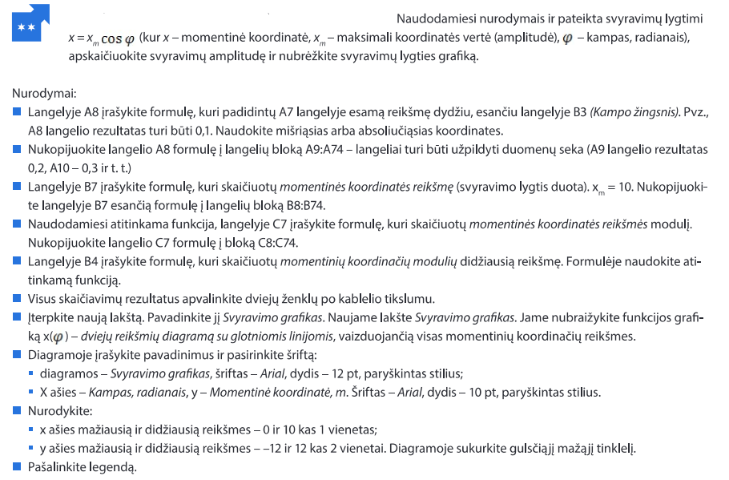
Svyravimai

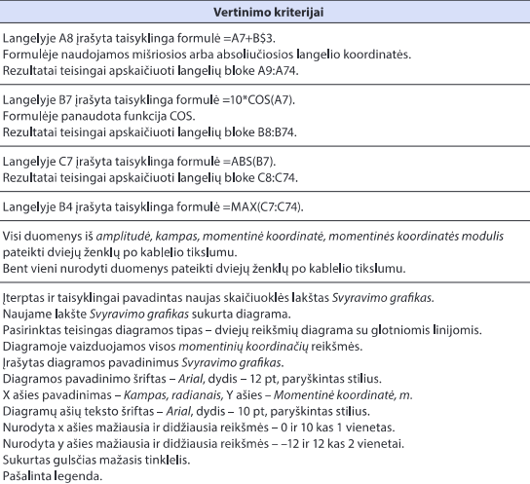
Kampo žingsnis | 0.1
Max (Amplitudė) | 10.00

Kampas, radianais | Momentinės koordinatės reikšmės, x | Momentinių koordinačių modulių reikšmės
0.00 | 10.00 | 10.00
0.10 | 9.95 | 9.95
0.20 | 9.80 | 9.80
0.30 | 9.55 | 9.55
0.40 | 9.21 | 9.21
0.50 | 8.78 | 8.78
0.60 | 8.25 | 8.25
0.70 | 7.65 | 7.65
0.80 | 6.97 | 6.97
0.90 | 6.22 | 6.22
1.00 | 5.40 | 5.40
1.10 | 4.54 | 4.54
1.20 | 3.62 | 3.62
1.30 | 2.67 | 2.67
1.40 | 1.70 | 1.70
1.50 | 0.71 | 0.71
1.60 | -0.29 | 0.29
1.70 | -1.29 | 1.29
1.80 | -2.27 | 2.27
1.90 | -3.23 | 3.23
2.00 | -4.16 | 4.16
2.10 | -5.05 | 5.05
2.20 | -5.89 | 5.89
2.30 | -6.66 | 6.66
2.40 | -7.37 | 7.37
2.50 | -8.01 | 8.01
2.60 | -8.57 | 8.57
2.70 | -9.04 | 9.04
2.80 | -9.42 | 9.42
2.90 | -9.71 | 9.71
3.00 | -9.90 | 9.90
3.10 | -9.99 | 9.99
3.20 | -9.98 | 9.98
3.30 | -9.87 | 9.87
3.40 | -9.67 | 9.67
3.50 | -9.36 | 9.36
3.60 | -8.97 | 8.97
3.70 | -8.48 | 8.48
3.80 | -7.91 | 7.91
3.90 | -7.26 | 7.26
4.00 | -6.54 | 6.54
4.10 | -5.75 | 5.75
4.20 | -4.90 | 4.90
4.30 | -4.01 | 4.01
4.40 | -3.07 | 3.07
4.50 | -2.11 | 2.11
4.60 | -1.12 | 1.12
4.70 | -0.12 | 0.12
4.80 | 0.87 | 0.87
4.90 | 1.87 | 1.87
5.00 | 2.84 | 2.84
5.10 | 3.78 | 3.78
5.20 | 4.69 | 4.69
5.30 | 5.54 | 5.54
5.40 | 6.35 | 6.35
5.50 | 7.09 | 7.09
5.60 | 7.76 | 7.76
5.70 | 8.35 | 8.35
5.80 | 8.86 | 8.86
5.90 | 9.27 | 9.27
6.00 | 9.60 | 9.60
6.10 | 9.83 | 9.83
6.20 | 9.97 | 9.97
6.30 | 10.00 | 10.00
6.40 | 9.93 | 9.93
6.50 | 9.77 | 9.77
6.60 | 9.50 | 9.50
6.70 | 9.14 | 9.14

Svyravimo grafikas
Svyravimo grafikas
0 | 0 | 0.00 | 10.00
0 | 0 | 0.10 | 9.95
0 | 0 | 0.20 | 9.80
0 | 0 | 0.30 | 9.55
0 | 0 | 0.40 | 9.21
0 | 0 | 0.50 | 8.78
0 | 0 | 0.60 | 8.25
0 | 0 | 0.70 | 7.65
0 | 0 | 0.80 | 6.97
0 | 0 | 0.90 | 6.22
0 | 0 | 1.00 | 5.40
0 | 0 | 1.10 | 4.54
0 | 0 | 1.20 | 3.62
0 | 0 | 1.30 | 2.67
0 | 0 | 1.40 | 1.70
0 | 0 | 1.50 | 0.71
0 | 0 | 1.60 | -0.29
0 | 0 | 1.70 | -1.29
0 | 0 | 1.80 | -2.27
0 | 0 | 1.90 | -3.23
0 | 0 | 2.00 | -4.16
0 | 0 | 2.10 | -5.05
0 | 0 | 2.20 | -5.89
0 | 0 | 2.30 | -6.66
0 | 0 | 2.40 | -7.37
0 | 0 | 2.50 | -8.01
0 | 0 | 2.60 | -8.57
0 | 0 | 2.70 | -9.04
0 | 0 | 2.80 | -9.42
0 | 0 | 2.90 | -9.71
0 | 0 | 3.00 | -9.90
0 | 0 | 3.10 | -9.99
0 | 0 | 3.20 | -9.98
0 | 0 | 3.30 | -9.87
0 | 0 | 3.40 | -9.67
0 | 0 | 3.50 | -9.36
0 | 0 | 3.60 | -8.97
0 | 0 | 3.70 | -8.48
0 | 0 | 3.80 | -7.91
0 | 0 | 3.90 | -7.26
0 | 0 | 4.00 | -6.54
0 | 0 | 4.10 | -5.75
0 | 0 | 4.20 | -4.90
0 | 0 | 4.30 | -4.01
0 | 0 | 4.40 | -3.07
0 | 0 | 4.50 | -2.11
0 | 0 | 4.60 | -1.12
0 | 0 | 4.70 | -0.12
0 | 0 | 4.80 | 0.87
0 | 0 | 4.90 | 1.87
...

